상품제안서
CH050 네이쳐 프리미엄 야외 아웃도어 모기장 행잉 캠핑 해먹 | 상품코드: F26587

 |  |  |  |  |  |  | 02-412-0044 | www.easy1.co.kr
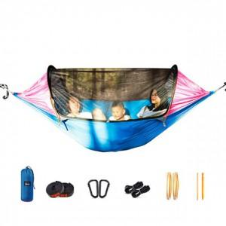

【상세/제작정보】 | 스티커인쇄및 제작 별도 문의

【인쇄/포장옵션】 | / 포장불가능

【공급단가】 | 수량 | 10~ | 50~ | 100~ | 300~ | 500~
*VAT별도 | 단가 | 81,750원 | 80,440원 | 78,480원 | 76,510원 | 75,210원

【상품 URL】 | https://dev.easy1.co.kr:443/src/goods_detail.php?gdno=26587

